条码维护
 |  |  |  |  |  |  |  |  |  | 模态对话框

新增
编辑
删除
导入
 |  |  |  |  |  |  |  |  |  | 新增产品编号

 |  | 客户编号: |  | 产品编号： |  |  |  |  |  |  | 客户编号: | 产品编号：

 |  | 产品编号 | 客户编号 | 生产编号 | 款式 | 尺寸 | PCD | 中心孔 | 偏距 |  | 生产编号： | 款式：

 |  | 962290352-1x | MO96229035200 | 962209009C | 962 | 20X9 | 8X170 | 125.5 | 0/0H
 |  | 962290352-2x | MO96229035200 | 962209010C | 963 | 20X10 | 8X171 | 126.5 | 0/1H |  | 尺寸： | PCD：
 |  | 962290352-3x | MO96229035200 | 962209011C | 964 | 20X11 | 8X172 | 127.5 | 0/2H
 |  | 962290352-4x | MO96229035200 | 962209012C | 965 | 20X12 | 8X173 | 128.5 | 0/3H
 |  | 962290352-5x | MO96229035200 | 962209013C | 966 | 20X13 | 8X174 | 129.5 | 0/4H |  | 中心孔： | 偏距：
 |  | 962290352-6x | MO96229035200 | 962209014C | 967 | 20X14 | 8X175 | 130.5 | 0/5H
 |  | 962290352-7x | MO96229035200 | 962209015C | 968 | 20X15 | 8X176 | 131.5 | 0/6H
 |  | 962290352-8x | MO96229035200 | 962209016C | 969 | 20X16 | 8X177 | 132.5 | 0/7H

确定
取消

 |  |  |  |  |  |  |  |  |  |  |  | 模态对话框

 |  |  |  |  |  |  |  |  |  | 编辑产品编号

 |  |  |  |  |  |  |  |  |  |  | 客户编号: | 产品编号：
 |  | 导入

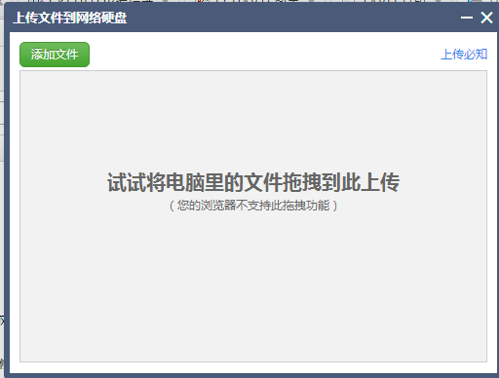
 |  |  |  |  |  |  |  |  |  |  | 生产编号： | 款式：

 |  |  |  |  |  |  |  |  |  |  | 尺寸： | PCD：

 |  |  |  |  |  |  |  |  |  |  | 中心孔： | 偏距：

确定
取消

 |  |  |  |  |  |  |  |  |  |  |  | 模态对话框

表名： | 条码基础表
编码： | CRM_BARCODE |  |  |  |  | 处理逻辑： 1、实现单表的增删改查，对条码进行维护管理 2、新增和编辑使用模态对话框 3、导入功能可以EXCEL表格一起导入
字段编码 | 字段名称 | 类型 | 主键
BARCODE_SC | 生产编号 | varchar(20) | 是
BARCODE_KH | 客户编号 | varchar(20)
BARCODE_CP | 产品编号 | varchar(20)
BARCODE_KS | 款式 | varchar(32)
BARCODE_CC | 尺寸 | varchar(32)
BARCODE_PCD | PCD | varchar(32)
BARCODE_ZXK | 中心孔 | varchar(32)
BARCODE_SC | 偏距 | varchar(32)

条码打印
打印
生产编号： | 962209009C

打印份数： | 1

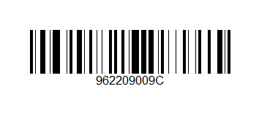

打印
 |  | 操作方式分开实现
生产编号： | MO96229088300 | 1、打印条码支持2中方式，第一种就是保留打印按钮，可以随便输入打印份数，一次打印
 |  | 2、不保留打印按钮，使用扫描枪的回车事件触发打印操作，每次扫描，都会打印一个标签纸

打印份数： | 1

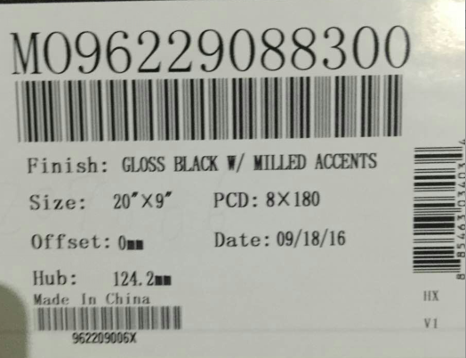

生产编号： | MO96229088300

出库扫描
 |  |  |  |  |  |  |  |  |  |  |  |  | 打印发货单

新增
发货
删除
编辑
打印发货单
明细
打印

 |  |  |  |  |  |  |  |  |  |  |  |  | 出库单号： | 20161103001 |  | 客户名称： | WPR
 | 出库单号： | 20161103001 |  | 客户名称： | WPR |  |  |  |  |  |  |  | 车牌号： | 鲁A201WA |  | 发货日期： | 2016-11-05

 |  |  |  |  |  |  |  |  |  |  |  |  | 产品条码 | 客户编号 | 生产编号 | 款式 | 尺寸 | PCD | 中心孔 | 偏距 | 数量
 | 出库单号 | 客户名称 | 制单时间 | 制单人 | 确认时间 | 确认人 | 车牌号 | 发货日期 | 状态
 |  |  |  |  |  |  |  |  |  |  |  |  | 962290352-1x | MO96229035200 | 962209009C | 962 | 20X9 | 8X170 | 125.5 | 0/0H | 3
 | 20161103001 | WPR | 2016-11-03 11：20：20 | 张三 | 2016-11-04 13：23：34 | 李四 | 鲁A201WA | 2016-11-05 | 已发货 |  |  |  | 962290352-4x | MO96229035200 | 962209012C | 965 | 20X12 | 8X173 | 128.5 | 0/3H | 1
 | 20161103002 | WPR | 2016-11-03 11：20：20 | 张三 |  |  |  |  | 准备发货 |  |  |  | 962290352-5x | MO96229035200 | 962209012C | 965 | 20X12 | 8X173 | 128.5 | 0/3H | 1
 | 20161103003 | WPR | 2016-11-03 11：20：20 | 张三 |  |  |  |  | 准备发货

 |  |  | 图1、表单查询总图 |  |  |  |  |  |  |  |  |  |  |  |  | 图7、单据打印表格

扫描
保存
发货确认
扫描

 | 出库单号： | 20161103001 |  | 客户名称： | WPR |  |  |  |  |  |  |  | 车牌号： | 鲁A201WA |  | 发货日期： | 2016-11-05
 | 制单人： | XXXXX |  | 制单时间： | XXXX-XX-XX |  |  |  |  |  |  |  | 出库单号： | 20161103001 |  | 客户名称： | WPR
 |  |  |  |  |  |  |  |  |  |  |  |  | 确认人： | 张三 |  | 确认时间： | 2016-11-04 12:29:30
 | 产品条码 | 客户编号 | 生产编号 | 款式 | 尺寸 | PCD | 中心孔 | 偏距 | 数量

 | 962290352-1x | MO96229035200 | 962209009C | 962 | 20X9 | 8X170 | 125.5 | 0/0H | 3 |  |  |  | 产品条码 | 客户编号 | 生产编号 | 款式 | 尺寸 | PCD | 中心孔 | 偏距 | 数量
 | 962290352-4x | MO96229035200 | 962209012C | 965 | 20X12 | 8X173 | 128.5 | 0/3H | 1
 |  |  |  |  |  |  |  |  |  |  |  |  | 962290352-1x | MO96229035200 | 962209009C | 962 | 20X9 | 8X170 | 125.5 | 0/0H | 1
 |  |  |  |  |  |  |  |  |  |  |  |  | 962290352-1x | MO96229035200 | 962209009C | 962 | 20X9 | 8X170 | 125.5 | 0/0H | 1
 |  |  |  |  |  |  |  |  |  |  |  |  | 962290352-1x | MO96229035200 | 962209009C | 962 | 20X9 | 8X170 | 125.5 | 0/0H | 1
 |  |  |  |  |  |  |  |  |  |  |  |  | 962290352-4x | MO96229035200 | 962209012C | 965 | 20X12 | 8X173 | 128.5 | 0/3H | 1
 |  |  |  |  |  |  |  |  |  |  |  |  | 962290352-5x | MO96229035200 | 962209012C | 965 | 20X12 | 8X173 | 128.5 | 0/3H | 1

 |  |  | 图2、新增页面 |  |  |  |  |  |  |  |  |  |  |  |  | 图4、发货页面

扫描产品信息 |  |  |  |  |  |  |  |  |  |  |  | 扫描产品信息

 | 产品条码 | 客户编号 | 生产编号 | 款式 | 尺寸 | PCD | 中心孔 | 偏距 | 数量 |  |  |  | 产品条码 | 客户编号 | 生产编号 | 款式 | 尺寸 | PCD | 中心孔 | 偏距 | 数量

 | 962290352-1x | MO96229035200 | 962209009C | 962 | 20X9 | 8X170 | 125.5 | 0/0H | 1 |  |  |  | 962290352-1x | MO96229035200 | 962209009C | 962 | 20X9 | 8X170 | 125.5 | 0/0H | 1
 | 962290352-1x | MO96229035200 | 962209009C | 962 | 20X9 | 8X170 | 125.5 | 0/0H | 1 |  |  |  | 962290352-1x | MO96229035200 | 962209009C | 962 | 20X9 | 8X170 | 125.5 | 0/0H | 1
 | 962290352-1x | MO96229035200 | 962209009C | 962 | 20X9 | 8X170 | 125.5 | 0/0H | 1 |  |  |  | 962290352-1x | MO96229035200 | 962209009C | 962 | 20X9 | 8X170 | 125.5 | 0/0H | 1
 | 962290352-4x | MO96229035200 | 962209012C | 965 | 20X12 | 8X173 | 128.5 | 0/3H | 1 |  |  |  | 962290352-4x | MO96229035200 | 962209012C | 965 | 20X12 | 8X173 | 128.5 | 0/3H | 1

取消
确认
取消
确认

 |  |  | 图3、模态对话框，扫描产品 |  |  |  |  |  |  |  |  |  |  |  |  | 图5、模态对话框，扫描产品

确认
取消

返回
 |  |  |  |  |  |  |  |  |  |  |  | 发货单与第一次扫描的订单存在差异，请确认是否继续发货？

 |  |  |  |  |  |  |  |  |  |  |  |  | 车牌号： | 鲁A201WA |  | 发货日期： | 2016-11-05
 | 车牌号： | 鲁A201WA |  | 发货日期： | 2016-11-05 |  |  |  |  |  |  |  | 出库单号： | 20161103001 |  | 客户名称： | WPR
 | 出库单号： | 20161103001 |  | 客户名称： | WPR |  |  |  |  |  |  |  | 确认人： | 张三 |  | 确认时间： | 2016-11-04 12:29:30
 | 确认人： | 张三 |  | 确认时间： | 2016-11-04 12:29:30
 |  |  |  |  |  |  |  |  |  |  |  |  | 产品条码 | 客户编号 | 生产编号 | 款式 | 尺寸 | PCD | 中心孔 | 偏距 | 一次扫描数量 | 二次扫描数量
第一次扫描数据
第二次扫描数据
 |  |  |  |  |  |  |  |  |  |  |  |  | 962290352-1x | MO96229035200 | 962209009C | 962 | 20X9 | 8X170 | 125.5 | 0/0H | 3 | 3
 | 产品条码 | 客户编号 | 生产编号 | 款式 | 尺寸 | PCD | 中心孔 | 偏距 | 数量 |  |  |  | 962290352-4x | MO96229035200 | 962209012C | 965 | 20X12 | 8X173 | 128.5 | 0/3H | 1 | 1
 |  |  |  |  |  |  |  |  |  |  |  |  | 962290352-5x | MO96229035200 | 962209012C | 965 | 20X12 | 8X173 | 128.5 | 0/3H | 0 | 1
 | 962290352-1x | MO96229035200 | 962209009C | 962 | 20X9 | 8X170 | 125.5 | 0/0H | 3
 | 962290352-4x | MO96229035200 | 962209012C | 965 | 20X12 | 8X173 | 128.5 | 0/3H | 1
 | 962290352-5x | MO96229035200 | 962209012C | 965 | 20X12 | 8X173 | 128.5 | 0/3H | 1

 |  |  |  |  |  |  |  |  |  |  |  |  |  |  |  |  | 图6、发货确认比较单据表

确认
取消
 |  |  | 图、明细页面

 |  |  |  |  |  |  |  |  |  |  |  | 发货单与第一次扫描的出库订单数量一致，请确认发货！

 |  |  |  |  |  |  |  |  |  |  |  |  | 车牌号： | 鲁A201WA |  | 发货日期： | 2016-11-05
 |  |  |  |  |  |  |  |  |  |  |  |  | 出库单号： | 20161103001 |  | 客户名称： | WPR
 |  |  |  |  |  |  |  |  |  |  |  |  | 确认人： | 张三 |  | 确认时间： | 2016-11-04 12:29:30

 |  |  |  |  |  |  |  |  |  |  |  |  | 产品条码 | 客户编号 | 生产编号 | 款式 | 尺寸 | PCD | 中心孔 | 偏距 | 一次扫描数量 | 二次扫描数量

 |  |  |  |  |  |  |  |  |  |  |  |  | 962290352-1x | MO96229035200 | 962209009C | 962 | 20X9 | 8X170 | 125.5 | 0/0H | 3 | 3
 |  |  |  |  |  |  |  |  |  |  |  |  | 962290352-4x | MO96229035200 | 962209012C | 965 | 20X12 | 8X173 | 128.5 | 0/3H | 1 | 1

 |  |  |  |  |  |  |  |  |  |  |  |  |  |  |  |  | 图6、发货确认比较单据表

 |  | 表名： | 出库订单表
 |  | 表编码： | crm_order
 |  | 字段编码 | 字段名称 | 类型 | 主键
 |  | order_ckdh | 出库单号 | varchar(20) | 是 |  |  |  | 处理逻辑：
 |  | order_khmc | 客户名称 | varchar(60) |  |  |  |  |  | 1、图1查询主页面主要包括这几个按钮，【新增】、【发货】、【编辑】、【删除】、【明细】、【打印发货单】
 |  | order_zdsj | 制单时间 | varchar(20) |  |  |  |  |  |  | 【新增】：跳转到图2新增页面，打开后出库单号和客户名称不存在，制单人默认为当前用户，制单时间为当前日期，明细列表为空。
 |  | order_zdr | 制单人 | varchar(60) |  |  |  |  |  |  | 【编辑】：出库单号、客户名称、制单人、制单人名称都取自数据库表【crm_order】，表格获取相应出库单的明细数据汇总，使用数据表为【crm_order_detail1】
 |  | order_qrsj | 确认时间 | varchar(20) |  |  |  |  |  |  | 【删除】：只允许删除准备发货状态下的表单数据，删除时要将表单数据和明细数据全部删除
 |  | order_qrr | 确认人 | varchar(60) |  |  |  |  |  |  | 【明细】：查看明细时，将展示打印类似的页面，展示数据包括第一次和第二次扫描的所有数据，使用tab页面区分
 |  | order_cph | 车牌号 | varchar(10) |  |  |  |  |  |  | 【发货】：页面跳转到发货页面，此页面主要包括2个按钮【发货确认】和【扫描】，扫描则跟新增类似，弹出对话框，开始扫描产品条码，【发货确认】是比较2此扫描结果，产生一个对比情况
 |  | order_fhrq | 发货日期 | varchar(20) |  |  |  |  |  |  | 【打印发货单】：将最后的出库订单打印到A4纸张上
 |  | order_fhzt | 发货状态 | varchar(20) |  |  |  |  |  | 2、新增页面，点击扫描，弹出模态对话框，扫描产品条码后，确认保存，将数据保存到【crm_order_detail1】表，同时刷新主页面，展示出刚刚保存的数据
 |  |  |  |  |  |  |  |  |  | 3、新增页面，点击保存后，将出库单主表信息保存到主表【crm_order】
 |  | 表名： | 订单扫描明细表 |  |  |  |  |  |  | 4、编辑页面，没有保存按钮，不需要保存主表信息
 |  | 表编码： | crm_order_detail1 |  |  |  |  |  |  | 5、发货页面，点击扫描时，同步骤二类似
 |  | 字段编码 | 字段名称 | 类型 | 主键 |  |  |  |  | 6、发货页面，点击发货确认按钮时，需要将2个表的数据进行对比，展示对2次扫描的结果数据。
 |  | orderDetail1_id | 主键ID | varchar(32) | 是 |  |  |  |  | 7、对比结果页面，点击确认后，将对比后的汇总结果保存到汇总明细表【crm_order_detail_sum】中，数据只保存第二次扫描的数量。
 |  | orderDetail1_ckdh | 出库单号 | varchar(20) |  |  |  |  |  | 8、打印页面，展示主表信息【crm_order】和明细汇总表【crm_order_detail_sum】的数据信息，然后打印出来
 |  | orderDetail1_cptm | 产品条码 | varchar(20)
 |  | orderDetail1_sl | 数量 | int
 |  | orderDetail1_bzsj | 编制时间 | varchar(20)
 |  | orderDetail1_bzr | 编制人 | varchar(20)

 |  | 表名： | 发货扫描明细表
 |  | 表编码： | crm_order_detail2
 |  | 字段编码 | 字段名称 | 类型 | 主键
 |  | orderDetail21_id | 主键ID | varchar(32) | 是
 |  | orderDetail2_ckdh | 出库单号 | varchar(20)
 |  | orderDetail2_cptm | 产品条码 | varchar(20)
 |  | orderDetail2_sl | 数量 | int
 |  | orderDetail2_bzsj | 编制时间 | varchar(20)
 |  | orderDetail2_bzr | 编制人 | varchar(20)

 |  | 表名： | 发货汇总表
 |  | 表编码： | crm_order_detail_sum
 |  | 字段编码 | 字段名称 | 类型 | 主键
 |  | detailsum_id | 主键ID | varchar(32) | 是
 |  | detailsum_ckdh | 出库单号 | varchar(20)
 |  | detailsum_cptm | 产品条码 | varchar(20)
 |  | detailsum_sl | 数量 | int
 |  | detailsum_bzsj | 编制时间 | varchar(20)
 |  | detailsum_bzr | 编制人 | varchar(20)

疑问点
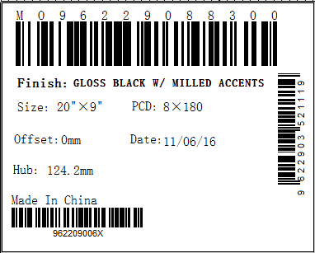
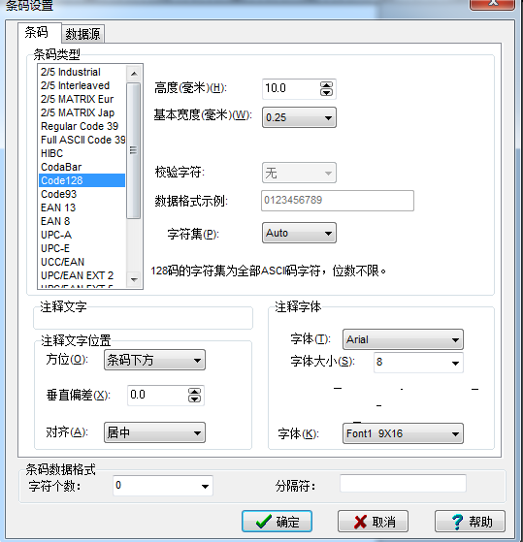
1、生产编号是否为唯一ID，即扫描生产编号条码可以确定产品编号和客户编号？？
2、产品编号的条码为什么类型条码？每种条码的条码类型和其他项目的字体属性？

3、如果不清楚这些属性，最好将编辑的条码文件发一份够来。并且注明编辑用的工具。

4、条码打印纸的尺寸大小

